330.04
 |  |  |  |  |  |  |  |  |  |  |  |  |  |  |  |  |  |  |  |  | Preparado por: | Revisado por: | Ref.
 |  |  |  |  |  |  |  |  |  |  |  |  |  |  |  |  |  |  |  |  | XX | XX | 330.04
 | COMPAÑÍA MODELO S.A.
 | ADICIONES PRÉSTAMOS
 | AL 31 DE DICIEMBRE DE 20XX
 | FECHA DE CORTE: _/_/20XX

 | Objetivo:

 | Verificar la existencia de las adiciones de obligaciones financieras al _ / _ / 20XX

 | Base de decisión: Materialidad

 |  | Preliminar | Final
 | General | xxx.xxx | xxx.xxx
 | Desempeño | xxx.xxx | xxx.xxx
 | Errores Triviales | xxx.xxx | xxx.xxx

 | Procedimientos:

1.- | En base a nuestro papel de trabajo p/t 330.03 obtener las adiciones de préstamos al _/_/20XX.
2.- | Solicitar la documentación de respaldo de las adiciones de préstamos.
3.- | En caso de tratarse de préstamos del exterior validar su registro en el banco central y su tasa de interés
4.- | Verificar el contrato de los nuevos préstamos
5.- | Documentar el papel de trabajo y concluir en base al objetivo.

 | Desarrollo:

 |  |  |  |  |  |  |  |  |  |  |  |  |  |  |  |  |  |  | Bancarización
 |  |  |  |  | Contrato |  |  |  |  |  |  | Banco Central del Ecuador |  |  |  |  |  |  | Comprobante de ingreso
 | Código cuenta contable | Nombre cuenta contable | Préstamos | Tipo | Fecha | Valor | Nro. Contrato | Fecha de acta | Nro. de acta | Garantía | Valor de préstamo | Fecha del contrato | Fecha del desembolso | Fecha máxima de pago | Fecha de registro BCE | Tasa % | Destino del crédito | Valor | Fecha | Nro. de operación | Banco | Monto | Diferencia
 |  |  | - | - | - | - | - | - | - | - | - |  |  |  |  |  |  |  |  |  |  |  | -
 |  |  | - | - | - | - | - | - | - | - | - |  |  |  |  |  |  |  |  |  |  |  | -
 |  |  | - | - | - | - | - | - | - | - | - |  |  |  |  |  |  |  |  |  |  |  | -
 |  |  | - | - | - | - | - | - | - | - | - |  |  |  |  |  |  |  |  |  |  |  | -
 |  |  | - | - | - | - | - | - | - | - | - |  |  |  |  |  |  |  |  |  |  |  | -

 |  |  | -
 |  |  | p/t 330.01

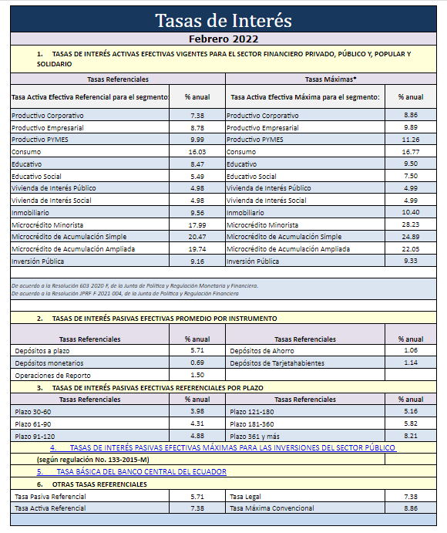

 | Marcas de auditoría:

 | Información proporcionada por el cliente (Detalle de adiciones de préstamos)
 | Documentación sustento (Detalle tomado del Banco Central del Ecuador)
 | Sumatoria
 | Tomado de mayores contables al 31/xx/20xx (Año de revisión)

 | Verificaciones:

A
B
C

 | Notas aclaratorias:

a)
b)
c)

 | Observaciones:

Obs.1
Obs.2
Obs.3

 | Conclusión:

 | *** Concluir en función del objetivo

